格付けチャート
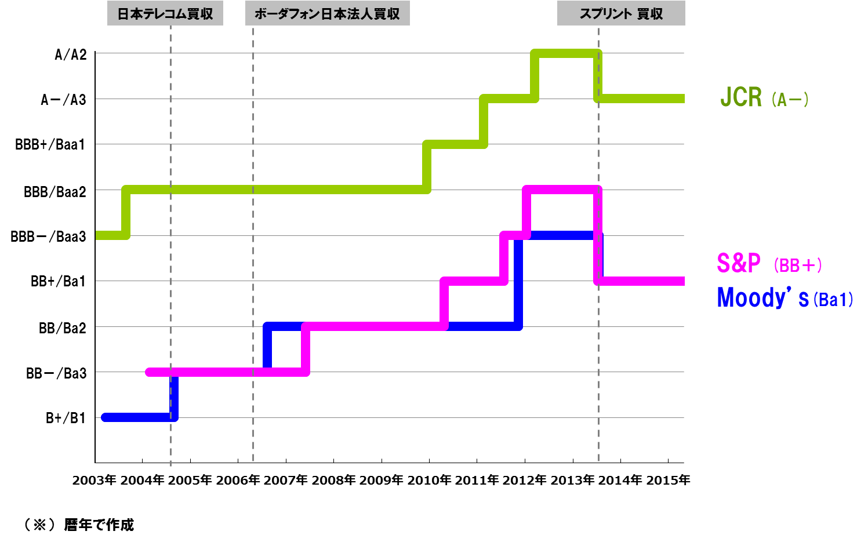
ご参考-3 格付けチャート（ソフトバンク）

アリババ上場時の持分変動利益
ご参考-4 アリババ上場による持分変動利益
アリババに対する持分純資産
（その他の包括利益を除く）

6,857億円

アリババに係る持分変動利益内訳
アリババのCPS転換
（公正価値で負債から振替）
過去に損失認識した
公正価値増加分を含む
上場による持分変動利益
5,631億円

上場以外（ストックオプション行使等）
で発生した持分変動利益
366億円
6,754億円×32.59％
＝ 2,201億円
持分変動利益
5,631億円
合計 5,997億円

（税効果考慮後: 4,058億円）
アリババの上場による
調達額(※1)

1,226億円
10,892億円 × 32.59％
=3,549億円

アリババ自己資本×36.15％
アリババ自己資本×32.59％

アリババ 上場直前
アリババ 上場後
（SB持分：36.15％）
（SB持分：32.59％）

 | ※1 上場による調達額には、上場同日に行った追加発行を含みます。また、発行費用154億円を控除しています。
 | ※ 上場した2014年9月19日の為替レート（1米ドル）108.86円で換算。

